상품제안서
스피디 15W 고속 무선충전 거치대 | 상품코드: F16279

 |  |  |  |  |  |  | 02-412-0044 | www.easy1.co.kr
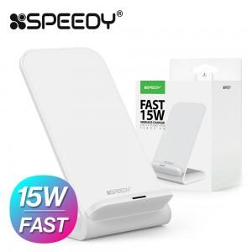 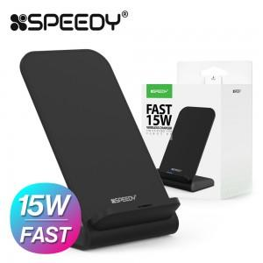 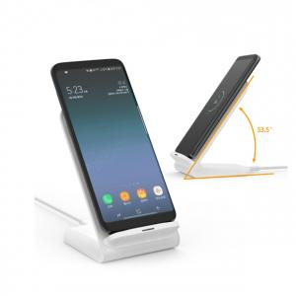

【상세/제작정보】 | QC충전을 넘어선 PD3.0 고속 충전!

【인쇄/포장옵션】 | 실크, 레이저 / 포장지포장

【공급단가】 | 수량 | 100~ | 300~ | 500~ | 1,000~ | 2,000~
*VAT별도 | 단가 | 7,020원 | 6,760원 | 6,500원 | 6,240원 | 6,080원

【상품 URL】 | https://dev.easy1.co.kr:443/src/goods_detail.php?gdno=16279

